報告書
（様式）AFC20220720
異常処置報告書 |  |  |  |  |  |  |  |  | 旭化成ファインケム（株）
 |  |  |  | 確認 | 確認 | 許可 |  |  | 作成
'23.01.22
件名 | 新2工場４階、垂直搬送機鍵折れ |  |  |  |  | 課長 | 係長 | 職長 | 藤本 2023.01.22
発生日時 | 2023-01-22 | 工程 | 活性剤工程
発見者 | 藤本 | 応援者 | 津島 智則
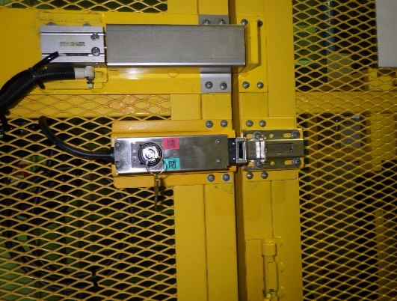
異常内容 |  | 原因（推定） |  | 対応
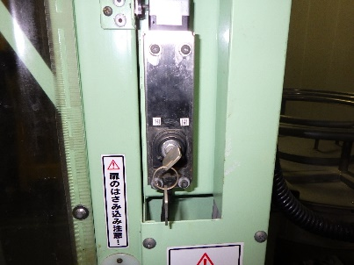
1月22日（日）15：30 DS化仕込み②のグルタミン酸のフレコン１袋目仕込み完了後、2袋目を搬入するため垂直搬送機を１階に降ろそうと扉を閉め、鍵を閉めた際に鍵が折れた。 ２袋目を仕込まないといけなかったので押し回しで鍵を開けた。 開になっていないと鍵が抜けない為、色々試したが鍵が抜けない。 押し回しで鍵を閉にしたがセンサーロックが反応しなくなった為、垂直搬送機が動かなくなった。 職長に連絡し状況を説明した。 |  | １）金属疲労による老朽化 （鍵、本体） |  | 1）対応 工事依頼作成 （鍵の除去、垂直搬送機の点検依頼） 老朽化対策として 1階から4階までの鍵もスペアーキーと交換 1/23実施済み その際に鍵穴にＣＲＣをスプレーし潤滑を行う。 1/23実施済み ※動きが悪い場合は、スプレーする様に依頼済み 鍵に関しては、定期交換を行う。・・・購入に関して久保田さんに確認中 1/23 鍵見積もり金額：460￥

スペアーキーと交換
鍵穴へのスプレー
開閉表示 実施

コメント

新2工場4階
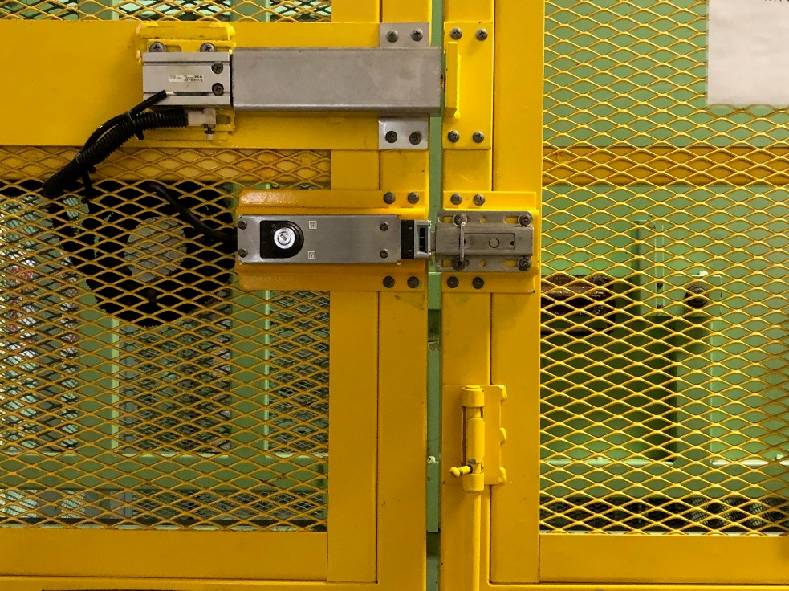
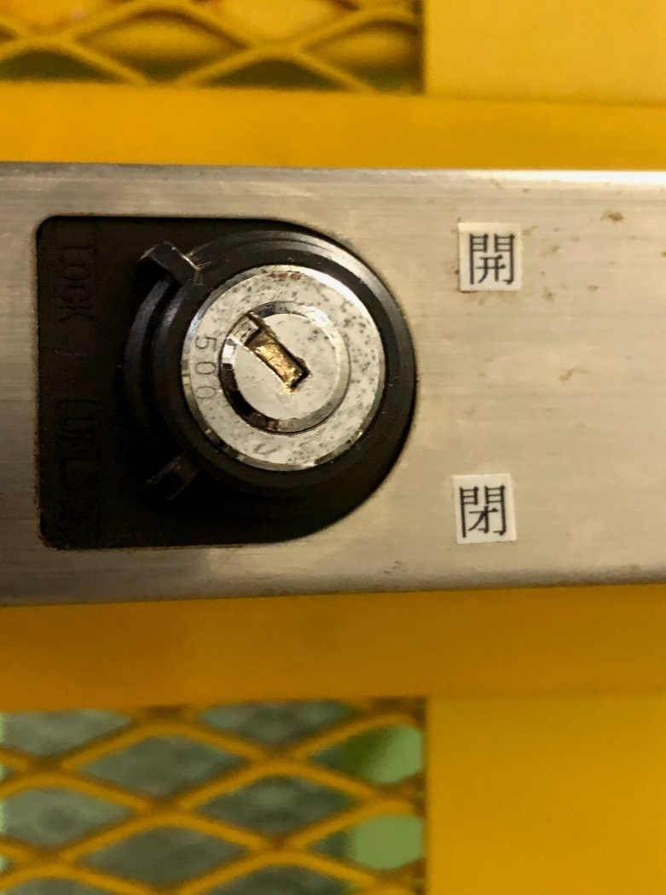
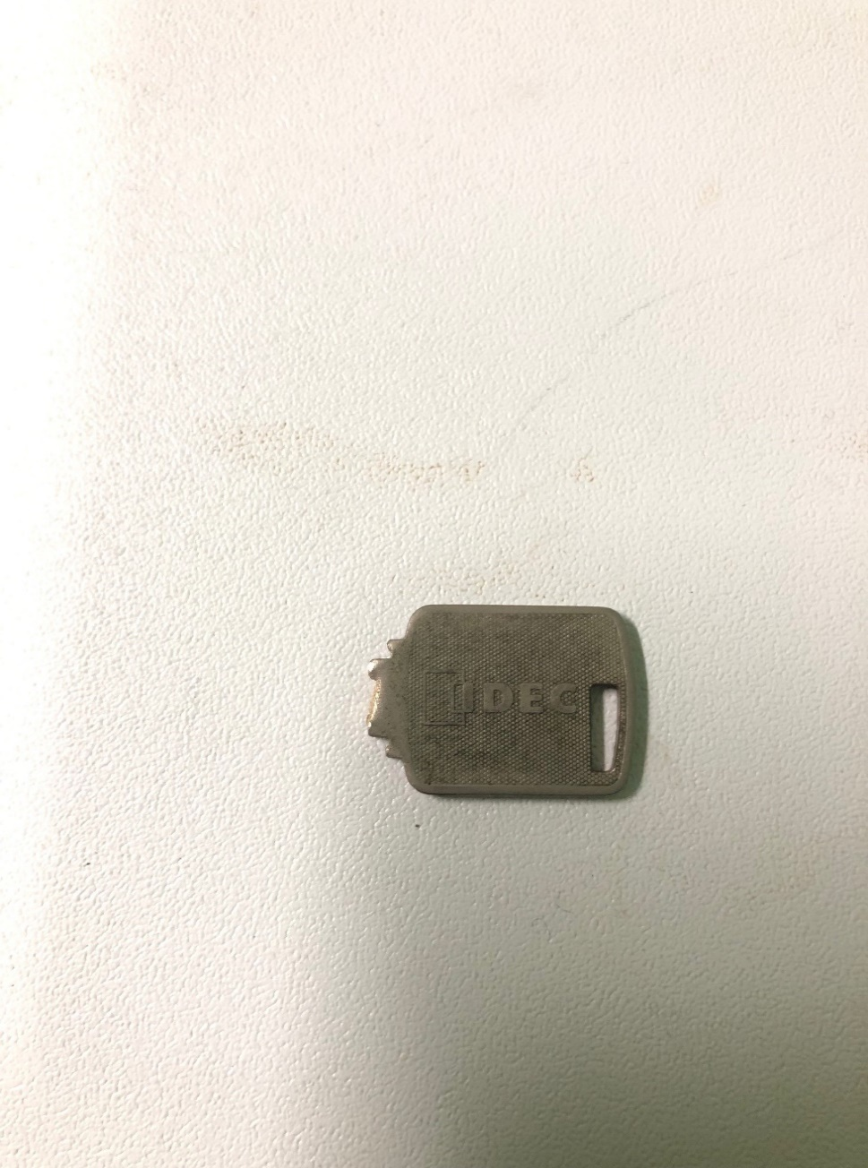

フレコン移動用 扉

